Sheet1
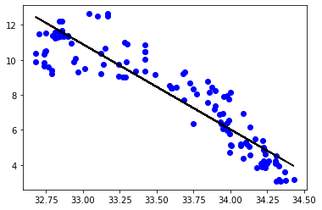






Cst_Cnt | Btl_Cnt | Sta_ID | Depth_ID | Depthm | T_degC | Salnty | O2ml_L | STheta | O2Sat | … | R_PHAEO | R_PRES | R_SAMP | DIC1 | DIC2 | TA1 | TA2 | pH2 | pH1 | DIC Quality Comment
0 | 1 | 1 | 054.0 056.0 | 19-4903CR-HY-060-0930-05400560-0000A-3 | 0 | 10.5 | 33.44 | NaN | 25.649 | NaN | … | NaN | 0 | NaN | NaN | NaN | NaN | NaN | NaN | NaN | NaN
1 | 1 | 2 | 054.0 056.0 | 19-4903CR-HY-060-0930-05400560-0008A-3 | 8 | 10.46 | 33.44 | NaN | 25.656 | NaN | … | NaN | 8 | NaN | NaN | NaN | NaN | NaN | NaN | NaN | NaN
2 | 1 | 3 | 054.0 056.0 | 19-4903CR-HY-060-0930-05400560-0010A-7 | 10 | 10.46 | 33.437 | NaN | 25.654 | NaN | … | NaN | 10 | NaN | NaN | NaN | NaN | NaN | NaN | NaN | NaN
3 | 1 | 4 | 054.0 056.0 | 19-4903CR-HY-060-0930-05400560-0019A-3 | 19 | 10.45 | 33.42 | NaN | 25.643 | NaN | … | NaN | 19 | NaN | NaN | NaN | NaN | NaN | NaN | NaN | NaN
4 | 1 | 5 | 054.0 056.0 | 19-4903CR-HY-060-0930-05400560-0020A-7 | 20 | 10.45 | 33.421 | NaN | 25.643 | NaN | … | NaN | 20 | NaN | NaN | NaN | NaN | NaN | NaN | NaN | NaN

